关系图
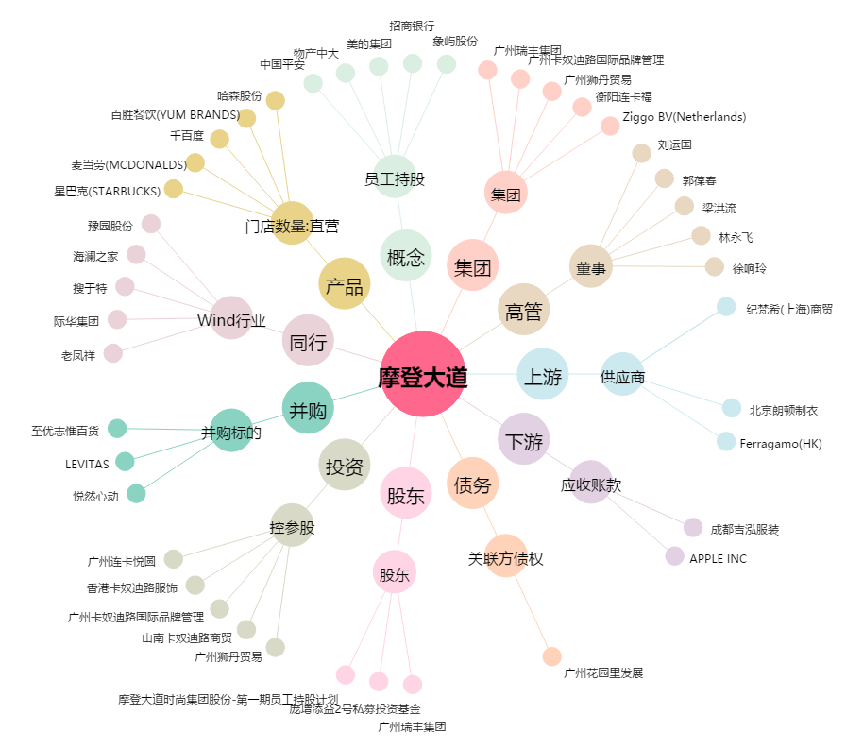
摩登大道[002656.SZ] - 关系概览图

